ЧТЭЦ
 |  |  |  | УТВЕРЖДАЮ: И.о. директора филиала АО «Чукотэнерго» Чаунская ТЭЦ _________________________ В.М. Томских
СПЕЦИФИКАЦИЯ (техническое требование)
Лот № 786.1 "ОКПД2 20.14.7 — Поставка химической продукции (силикагель технический, антиокислительная присадка) для нужд структурного подразделения АО «Чукотэнерго» Чаунская ТЭЦ

№ пп | Наименование товара | Технические характеристики | Марка, рабочая среда | Размер | ГОСТ | Ед. изм. | Кол-во | Сроки поставки
1 | 2 | 3 | 4 | 5 | 6 | 7 | 8 | 9
1 | Силикагель технический | ОКП/21/6111/0100; крупный, высушенный гель кремниевой кислоты пористого строения с сильно развитой внутренней поверхностью, прозрачного цвета. Фасовка 25кг. | КСКГ | Фасовка 25 кг | ГОСТ 3956-76 | кг | 200 | Начало поставки: «30» июля 2026г. Окончание поставки: «15» августа 2026г.
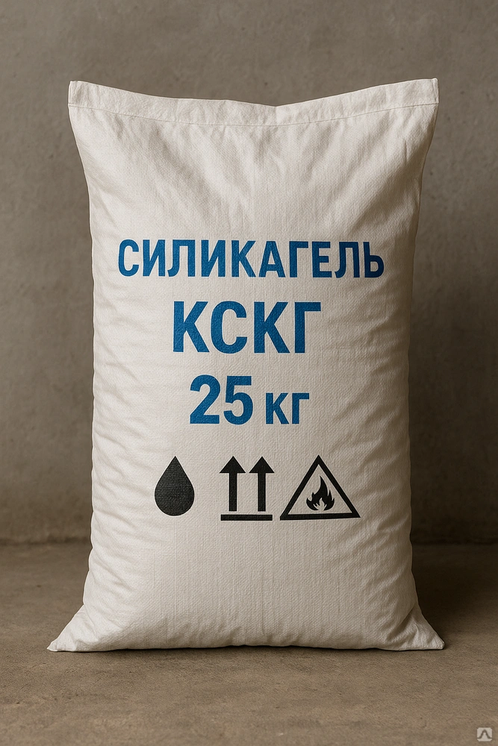

№ пп | Наименование товара | Технические характеристики | Марка, рабочая среда | Размер | ГОСТ | Ед. изм. | Кол-во | Сроки поставки
1 | 2 | 3 | 4 | 5 | 6 | 7 | 8 | 9
2 | Антиокислительная присадка | Антиокислительная присадка "Ионол" Агидол-1 технический, Класс опасности 4, Растворение при температуре масла 40–60 °C, Совместимость с минеральными маслами различных групп и вязкостей, включая ISO VG 32–150. | Агидол-1 | Фасовка 10 кг | ГОСТ 10209-75 | кг | 50 | Начало поставки: «30» июля 2026г. Окончание поставки: «15» августа 2026г.
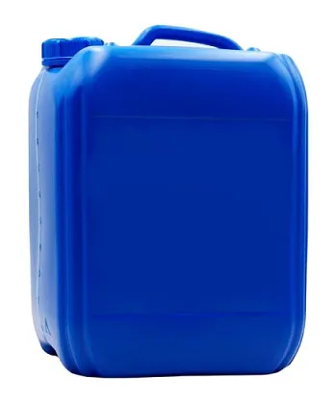

 | Начальник ЭЦ |  | Е.К. Денькаев

